POPULATION GROWTH COMPONENTS
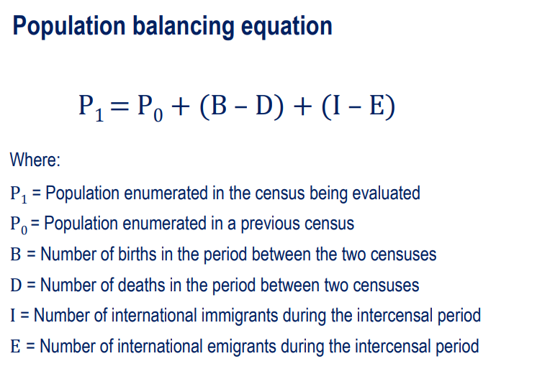

 |  | Spain total resident population 1971-2024
 | Year | Date | Total | YoY(N) (P1-P0) | YoY)(%) | Births | Deaths | Natural Increase (births-deaths)(NI) | NM (estimated from Population Balancing Equation)
 | 1971 | 1 de enero de 1971 | 34,040,642
 | 1972 | 1 de enero de 1972 | 34,408,338 | 367,696 | 1.08 %
 | 1973 | 1 de enero de 1973 | 34,800,600 | 392,262 | 1.14 %
 | 1974 | 1 de enero de 1974 | 35,177,294 | 376,694 | 1.08 %
 | 1975 | 1 de enero de 1975 | 35,569,375 | 392,081 | 1.11 %
 | 1976 | 1 de enero de 1976 | 35,946,425 | 377,050 | 1.06 %
 | 1977 | 1 de enero de 1977 | 36,329,199 | 382,774 | 1.06 %
 | 1978 | 1 de enero de 1978 | 36,694,077 | 364,878 | 1.00 %
 | 1979 | 1 de enero de 1979 | 37,035,719 | 341,642 | 0.93 %
 | 1980 | 1 de enero de 1980 | 37,346,940 | 311,221 | 0.84 %
 | 1981 | 1 de enero de 1981 | 37,635,389 | 288,449 | 0.77 %
 | 1982 | 1 de enero de 1982 | 37,881,873 | 246,484 | 0.65 %
 | 1983 | 1 de enero de 1983 | 38,090,151 | 208,278 | 0.55 %
 | 1984 | 1 de enero de 1984 | 38,252,899 | 162,748 | 0.43 %
 | 1985 | 1 de enero de 1985 | 38,407,829 | 154,930 | 0.41 %
 | 1986 | 1 de enero de 1986 | 38,531,195 | 123,366 | 0.32 %
 | 1987 | 1 de enero de 1987 | 38,638,052 | 106,857 | 0.28 %
 | 1988 | 1 de enero de 1988 | 38,731,578 | 93,526 | 0.24 % |  |  |  |  | I-E = P1 -P0 – (B-D)
 | 1989 | 1 de enero de 1989 | 38,802,300 | 70,722 | 0.18 %
 | 1990 | 1 de enero de 1990 | 38,853,227 | 50,927 | 0.13 % |  |  |  |  | Net migration (NM) = (I-E)
 | 1991 | 1 de enero de 1991 | 38,881,416 | 28,189 | 0.07 % |  |  |  |  | Natural Increase (NI) = (B-D)
 | 1992 | 1 de enero de 1992 | 39,051,336 | 169,920 | 0.44 % | 396,747 | 331,515 | 65,232 | 104688 | NM = P1 – P0 – NI
 | 1993 | 1 de enero de 1993 | 39,264,034 | 212,698 | 0.54 % | 385,786 | 339,661 | 46,125 | 166573
 | 1994 | 1 de enero de 1994 | 39,458,489 | 194,455 | 0.50 % | 370,148 | 338,242 | 31,906 | 162549
 | 1995 | 1 de enero de 1995 | 39,639,726 | 181,237 | 0.46 % | 363,469 | 346,227 | 17,242 | 163995
 | 1996 | 1 de enero de 1996 | 39,808,374 | 168,648 | 0.43 % | 362,626 | 351,449 | 11,177 | 157471
 | 1997 | 1 de enero de 1997 | 39,971,329 | 162,955 | 0.41 % | 369,035 | 349,521 | 19,514 | 143441
 | 1998 | 1 de enero de 1998 | 40,143,449 | 172,120 | 0.43 % | 365,193 | 360,511 | 4,682 | 167438
 | 1999 | 1 de enero de 1999 | 40,303,568 | 160,119 | 0.40 % | 380,130 | 371,102 | 9,028 | 151091
 | 2000 | 1 de enero de 2000 | 40,470,182 | 166,614 | 0.41 % | 397,632 | 360,391 | 37,241 | 129373
 | 2001 | 1 de enero de 2001 | 40,665,545 | 195,363 | 0.48 % | 406,380 | 360,131 | 46,249 | 149114
 | 2002 | 1 de enero de 2002 | 41,035,271 | 369,726 | 0.91 % | 418,846 | 368,618 | 50,228 | 319498
 | 2003 | 1 de enero de 2003 | 41,827,836 | 792,565 | 1.93 % | 441,881 | 384,828 | 57,053 | 735512
Spain Net Migration 1992-2024 Derived from population growth components
 | 2004 | 1 de enero de 2004 | 42,547,454 | 719,618 | 1.72 % | 454,591 | 371,934 | 82,657 | 636961
 | 2005 | 1 de enero de 2005 | 43,296,335 | 748,881 | 1.76 % | 466,371 | 387,355 | 79,016 | 669865
 | 2006 | 1 de enero de 2006 | 44,009,969 | 713,634 | 1.65 % | 482,957 | 371,478 | 111,479 | 602155
 | 2007 | 1 de enero de 2007 | 44,784,659 | 774,690 | 1.76 % | 492,527 | 385,361 | 107,166 | 667524
 | 2008 | 1 de enero de 2008 | 45,668,938 | 884,279 | 1.97 % | 519,779 | 386,324 | 133,455 | 750824
 | 2009 | 1 de enero de 2009 | 46,239,271 | 570,333 | 1.25 % | 494,997 | 384,933 | 110,064 | 460269
 | 2010 | 1 de enero de 2010 | 46,486,621 | 247,350 | 0.53 % | 486,575 | 382,047 | 104,528 | 142822
 | 2011 | 1 de enero de 2011 | 46,667,175 | 180,554 | 0.39 % | 471,999 | 387,911 | 84,088 | 96466
 | 2012 | 1 de enero de 2012 | 46,818,216 | 151,041 | 0.32 % | 454,648 | 402,950 | 51,698 | 99343
 | 2013 | 1 de enero de 2013 | 46,712,650 | -105,566 | -0.23 % | 425,715 | 390,419 | 35,296 | -140862
 | 2014 | 1 de enero de 2014 | 46,495,744 | -216,906 | -0.46 % | 427,595 | 395,830 | 31,765 | -248671
 | 2015 | 1 de enero de 2015 | 46,425,722 | -70,022 | -0.15 % | 420,290 | 422,568 | -2,278 | -67744
 | 2016 | 1 de enero de 2016 | 46,418,884 | -6,838 | -0.01 % | 410,583 | 410,611 | -28 | -6810
 | 2017 | 1 de enero de 2017 | 46,497,393 | 78,509 | 0.17 % | 393,181 | 424,523 | -31,342 | 109851
 | 2018 | 1 de enero de 2018 | 46,645,070 | 147,677 | 0.32 % | 372,777 | 427,721 | -54,944 | 202621
 | 2019 | 1 de enero de 2019 | 46,918,951 | 273,881 | 0.59 % | 360,617 | 418,703 | -58,086 | 331967
 | 2020 | 1 de enero de 2020 | 47,318,050 | 399,099 | 0.85 % | 341,315 | 493,776 | -152,461 | 551560
 | 2021 | 1 de enero de 2021 | 47,400,798 | 82,748 | 0.17 % | 337,380 | 450,744 | -113,364 | 196112
 | 2022 | 1 de enero de 2022 | 47,486,727 | 85,929 | 0.18 % | 329,251 | 464,417 | -135,166 | 221095 |  | https://www.statista.com/statistics/447514/migration-balance-in-spain/
 | 2023 | 1 de enero de 2023 | 48,085,361 | 598,634 | 1.26 % | 320,656 | 436,124 | -115,468 | 714102
 | 2024 | 1 de enero de 2024 | 48,619,695 | 534,334 | 1.11 %

1 de enero de 2024 | 48,619,695
1 de enero de 2023 | 48,085,361 | 534334
1 de enero de 2022 | 47,486,727 | 598634
1 de enero de 2021 | 47,400,798 | 85929
1 de enero de 2020 | 47,318,050 | 82748

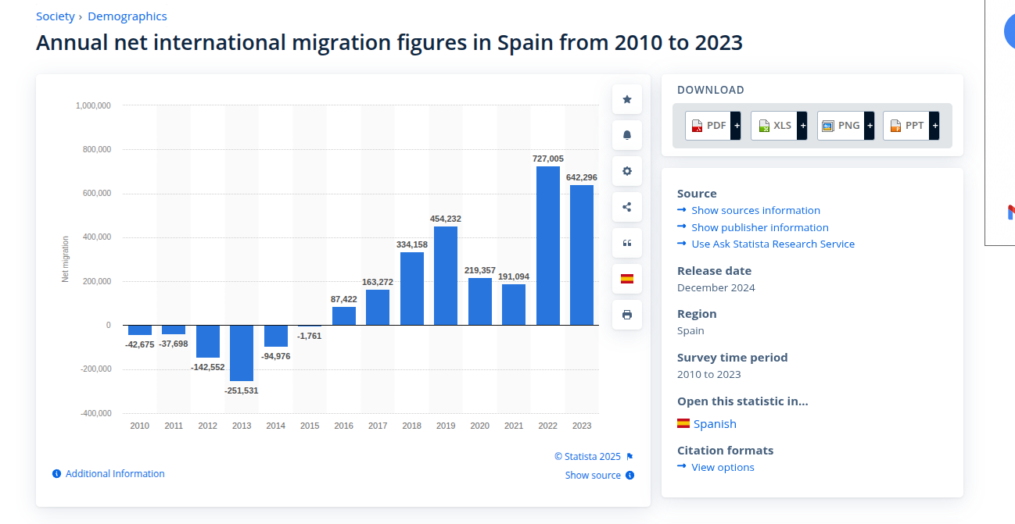

Spain Net Migration 1992-2024 Derived from population growth components

